Figure S1
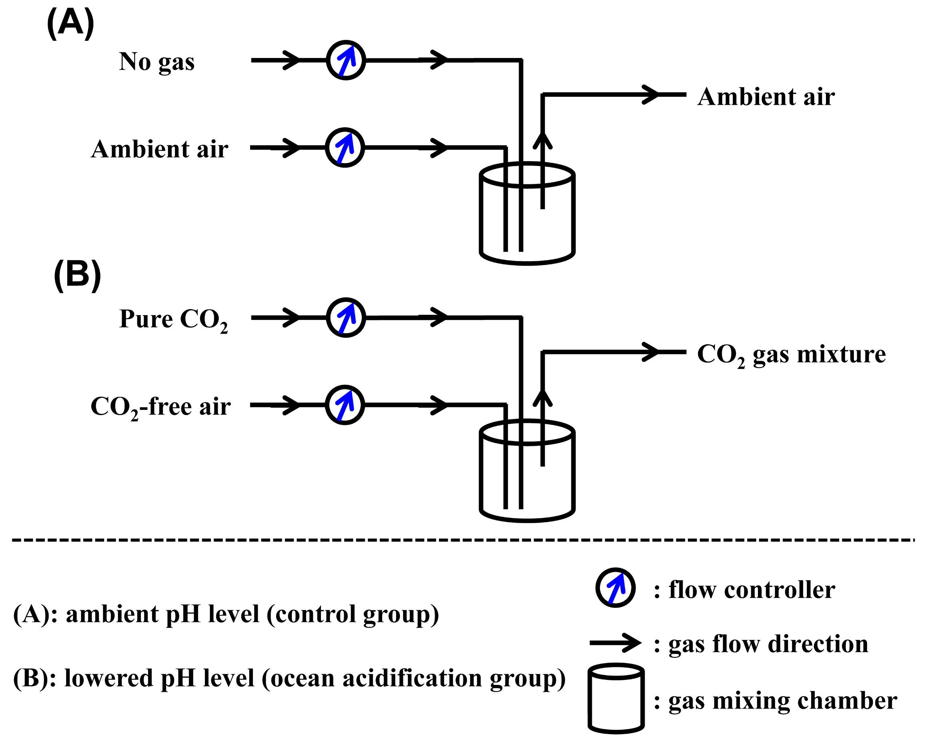

Figure S1. Schematic diagram of flow controllers and gas mixing setup.

